Blad1
Kunstwerkpaspoort |  |  |  |  | Versie | 1.0
 |  |  |  |  | Datum | 2016-11-25

Beheergegevens kunstwerk |  |  | Locatie/gemeente: Rijen, spoorkruising Europalaan
SAP-nummer | 10592563 |  | 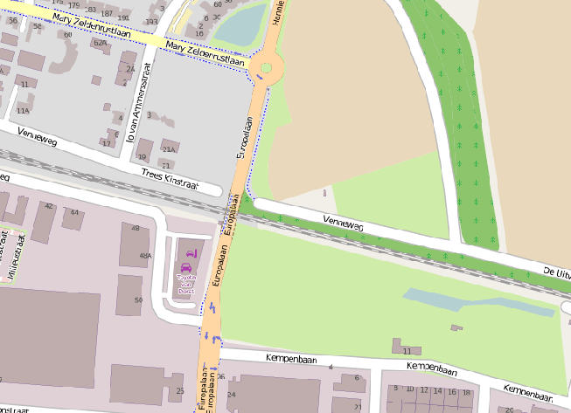
PGO-contractgebied | 20
Kunstwerknummer | KW20-123-0030
Kunstwerknaam | Spoorviaduct Europalaan (Gen. Maczektnl)
Wegbeheerder | Gemeente Gilze Rijen
Emplacement | Bd - Tb
Lijn- / Geocode | 123
Kilometrering (km) | 11.720
RDX / RDY - coördinaten | 123787.91, 399336.92
Bouwjaar | 1999
Renovatie | -
Baanclassificatie (baanurgentie) | Hoog
Functie | Ongelijkvloerse spoorkruising / onderdoorgang (verdiepte weg)
Foto kunstwerk
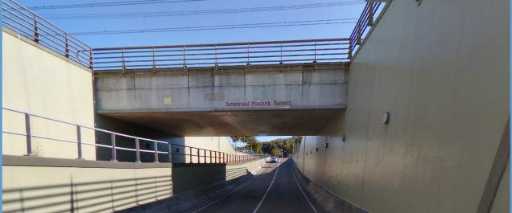

Kenmerken kunstwerk
Lengte (origineel, na renovatie) | Tot. lg. 18,015m; lg. dek 13,315m |  | Constructietype | Spoorviaduct, gewapend betonnen dek (spoorkruisende tunnelmoot, monoliet verbonden), statisch onbepaald.
Breedte (origineel, na renovatie) | 11,55m.
Constructiehoogte (BS tot OK dek) | 1,95 m. |  | Elektrificatie (V) | 1500V DC
Dekdikte (excl. Verharding) | Vast/Variabel | 1,05 tot 1,10m. | Montering en dektype | Plaatvormige dekconstructie
Aantal overspanningen | 1 st. |  | Aantal dekken | 1 stuk | Materiaal | Beton
Lengte hoofdoverspanning | 1 st. | 11,67 m. | Type oplegging | Geen | Aantal: | -
Lengte zij-overspanningen | N.v.t. | - | Voegovergang | Geen | Type | -
Betonkwaliteit | Bekend | B35; Mk. 5b (c=50mm) | Aantal sporen | 2 stuks | Hoh afstand: | 2 x 1,90 = 3,80 m.
Staalkwaliteit (wapening) | Bekend | FeB500 HWL/HK | Scheve kruising | Nee | Graden | 90ᵒ
Doorrijhoogte | 2,50 m. (fiets); 4,75 m. (verkeer) |  | Materiaal leuning | Staal, thermisch verzinkt, leuning naast onderhoudspad
Dimensies balkrooster (lxbxh) | N.v.t. (geen balkrooster)
Beoordeling Constructieve Veiligheid
Ontwerpnorm | NEN6723/VBB1995 (VOSB. 1963) |  | Overige belastingen
Ontwerpbelasting | D4/V100, laststelsel vlgs VOSB 1963 (150kN/250kN/270kN) |  | Ballastbed / Dir. spoorstaaf bevestiging | Doorgaand ballastbed | Dikte (in m.) | 0,8 m.
Ontwerpsnelheid | 160 km/h |  | Gronddekking | Geen gronddekking | Dikte (in m.) | -
Wapeningsconfiguratie bekend? | Ja, div. wap. tekeningen moot 5 |  | Uitbreidingen | Geen
 | Tijdens het archiefonderzoek zijn veel gegevens gevonden bestek en tekeningen) maar geen berekening waaruit de ontwerpnorm en -belastingen bekend worden. In het jaar van het opstellen van het ontwerp (1999, zie bestekstekening) was de NEN6723;1988/VBB1995 de vigerende ontwerpnorm. De toen vigerende spoorbelasting uit de NEN6723;1988/VBB1995 is identiek aan de spoorbelasting conform het laststelsel uit de VOSB1963. Voor een beschouwing van de constructieve veiligheid wordt verwezen naar het rapport van ProRail RAP 00115 met titel 'Spoorbelastingen op bruggen, verleden tot heden (2009)', versie 001, datum van kracht 01-04-2009. In deze rapportage is een vergelijking, middels equivalente Qm en Qv-lijnen, opgesteld van alle normen en spoorbelastingen uit het verleden tot 2009. De vigerende spoorbelastingen volgens de Eurocode zijn nog niet in RAP00115 opgenomen. Als ontwerpnorm NEN6723;1988 / V.B.B.1995 (laststelsel conform V.O.S.B. 1963) als ontwerpnorm is aangehouden, dan valt te concluderen: Buigcapaciteit: bij een overspanning van 11,5 - 12,0 m. is V.O.S.B. 1963 de maatgevende belasting Dwarskrachtcapaciteit: bij deze overspanning is de V.O.S.B. 1963 eveneens de maatgevend belasting (bij deze overspanning gelijk aan V.B.S. 1947). Hoe de vigerende spoorbelastingen anno 2016 zich verhouden tot deze Qm- en Qv-lijnen is nog onbekend. De onbekendheid van de ontwerpbelastingen vormt een risico t.a.v. de constructieve veiligheid.
Risicoprofiel / risicoaspecten | Risicoprofiel o.b.v. bureaustudie | Risicoprofiel na opname (oktober 2016) | Toelichting op beoordeling risicoaspecten (resultaat opname)
Leeftijd kunstwerk |  |  | De leeftijd van het kunstwerk bedraagt anno 2016 12 jaar (bouwjaar 2004)
Constructieve veiligheid |  |  | Zie opmerking t.a.v. constructieve veiligheid hierboven.
Aantastingen / Schades |  |  | Zie 'opmerkingen na opname', scheuren in wanden, enkele watervoerend, vermoedelijk a.g.v. verhinderde vervorming.
Lekkage |  |  | Geen lekkages waargenomen.
Waterhuishouding |  |  | Geen lekkages of verzakkingen in de spoorbaan, wel ontwerptekeningen beschikbaar, stootplaten aanwezig
Oplegging dek | N.v.t. | N.v.t. | Geen opleggingen, spoordek monoliet verbonden aan wanden. KW betreft een monoliete constructie.
Voegovergang / dilatatievoegen | N.v.t. | N.v.t. | Geen voegovergangen, spoordek monoliet verbonden aan wanden. KW betreft een monoliete constructie.
Overgang kunstwerk-aardebaan |  |  | Geen verzakkingen in de spoorbaan of blinde vering voor en achter KW waargenomen, stootplaten aanwezig
Aanrijding constructie |  |  | Kunstwerk voldoende hoogte (H>4,6m) conform ontwerpnorm anno 2004 + aanrijdbalk voor betondek aanwezig
Arbo-veiligheid (V&G / VGM) |  |  | Buiten risico's t.a.v. treinverkeer/spoorse infra (uitsl. inzet personeel in bezit DVP) geen extra risico's geconstateerd
Aanvullende (specifieke) risicoaspecten
Leuning (conditie/conservering) |  |  | Leuningen verkeren (constructief) in prima staat, conservering niet aanwezig, vervaardigd van RVS.
Grondkerende constructies |  |  | Zie 'aantastingen/schades' en 'opm. na opname'; wanden gescheurd, indien scheuren watervoerend injecteren.
Opmerkingen na opname kunstwerk oktober 2016
Geen schades waargenomen m.u.v. aanrijdschade aanrijdbalk zuidzijde, geen constructieve scheuren in dek waargenomen, enkele kleine krimpscheuren in wanden kabelgoten aan buitenzijde dekrand. Leuning is van RVS, geen coatingsysteem, geen schades waargenomen. Zijkanten spoordek zijn licht vervuild met zwarte klimatologische aanslag. De onderzijde van het spoordek vertoont geen schade, geen constructieve schades of scheuren waargenomen in onderzijde dek. Wanden onderdoorgang zijn wel gescheurd, alle wanden vertonen verticale scheuren, enkele watervoerend. Scheuren hebben vermoedelijk een uitvoeringstechnische oorzaak i.v.m. hydratatie beton tijdens uitvoering i.c.m. krimp en mootlengte (verhinderde vervorming tijdens uitharding wanden door reeds aanwezige ondervloer en uit stekende wapening uit vloer). Verder geen schades of risico’s geconstateerd t.a.v. de top10 risico-aspecten.
Documentatie
SAP basiskaart algemeen | 10592563 - SAP basiskaart algemeen.xlsx |  | Tekeningen | 501392_Bestekstekening B-1 Hol. Railconsult_Rev. 13-4-2000.pdf
Berekeningen | Geen |  |  | 501386_Bestekstekening B-2 Hol. Railconsult_Rev. 13-4-2000.pdf
Inspecties | Geen |  |  | 501354_Moot 5 (spoorkruisende moot)_Maatvoering blad 1.pdf
V&G-plan /-dossier | 501418_V&G-plan Ontwerp Hol. Railconsult behorend bij bestek_1999.pdf |  |  | 501358_Moot 5 (spoorkruisende moot)_Maatvoering blad 2.pdf
 |  |  |  | 501356_Moot 5 (spoorkruisende moot)_Wapening blad 1.pdf
 |  |  |  | 501360_Moot 5 (spoorkruisende moot)_Wapening blad 2.pdf
 |  |  | Bestek | 501412_Bestek spoorviaduct Europalaan Hol. Railconsult_14-12-1999.pdf
 |  |  |  | 501414_Bestek bijlage T_details.pdf
Advies
1) Nader onderzoek naar constructieve veiligheid is o.b.v. leeftijd, constructietype en geen geconstateerde mechanische of constructieve schadepatronen op korte termijn niet direct noodzakelijk. Op de middel lange termijn kunstwerk (5- tot 7-jaar) wordt geadviseerd een globale beschouwing te doen nadat ProRail de Qm- en Qv-lijnen van de spoorbelastingen conform de huidige vigerende Eurocode heeft uitgewerkt.
2)Onderzoeken of scheuren in wanden door vermoedelijk verhinderde vervorming na storten wanden watervoerend zijn. Indien watervoerend scheuren injecteren!

